상품제안서
선글라스 목걸이 | 상품코드: S13269

 |  |  |  |  |  |  | 02-713-8555 | www.synergygift.co.kr
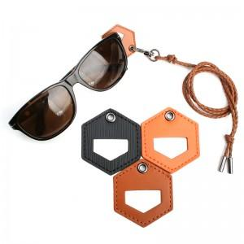

【상세/제작정보】 | *불박인쇄시 동판비 30,000원이 추가됩니다. *포장지 포장시 개당 100원이 추가됩니다. *최소수량 100개 이하 인쇄시 동판비 외에 개당 100원

【인쇄/포장옵션】 | 불박 / 포장지포장

【공급단가】 | 수량 | 300~ | 1,000~ | 2,000~ | 3,000~ | 5,000~
*VAT별도 | 단가 | 3,650원 | 3,510원 | 3,380원 | 3,240원 | 3,160원

【상품 URL】 | https://www.synergygift.co.kr:443/src/goods_detail.php?gdno=3329

